Plan1
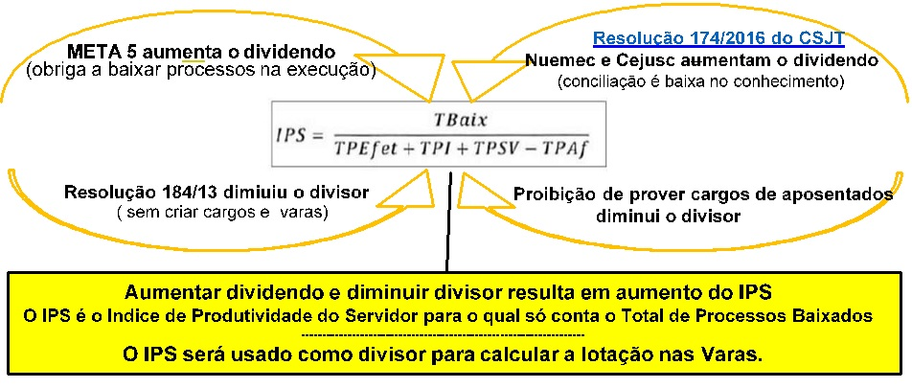
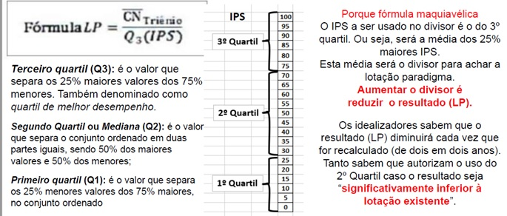
Fórmulas da minuta da nova Resolução 63 do CNJ são maquiavélicas
 |  |  |  |  |  |  |  |  | Quanto mais processos baixados maior o IPS. Quanto maior o IPS menor a lotação nas Varas.

Dados obtidos no site do TST no link: http://www.tst.jus.br/web/estatistica/jt/recebidos-e-julgados

A Meta5 do CNJ força as Varas a baixarem processos na fase de execução, enquanto os Nucleos de Mediação forçarão baixas no conhecimento.
3º Quartil do IPS superior em K12% ao IPS da sua unidde
Processos baixados no ano aplicamos um % sobre os casos novos no ano. Mas você pode substituir pelo valor real
% aplicado sobre os casos novos
Em quantos % o 3º Quartil do IPS foi superior ao IPS da sua unidade
 |  |  |  |  |  |  |  | 0.50%

IPS | 155.32 | 1,700 |  |  |  | 100% | processos baixados em 2020 em relação aos casos novos
Servidores/21 | 11 | Média | 2018 | 2019 | 2020 |  | observe que os processos baixados tem por origem nos pendentes e nas conciliações
Casos Novos |  | 1,467 | 1,400 | 1,300 | 1,700 |  | assim, diminuir os casos novos não diminue os processos baixados
Lotação/22 | 9 |  |  |  |  |  | observe que a não reposição dos aposentados contribui para aumentar o IPS e diminuir a lotação nas varas.
Excedente | 2
 |  |  |  |  |  |  | Exemplo: 100/(120+100)=45%, para cumprir a Meta5: 100/(132+100)=43%.
IPS | 187.94 | 1,870 |  |  |  | 10% | Pra cumprir a Meta: 5 reduzir congestionamento em 2%, tem-se de aumentar os processos baixados em 10%
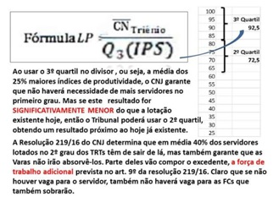
Servidores/22 | 10 | Média | 2019 | 2020 | 2021
Casos Novos |  | 1,589 | 1,300 | 1,700 | 1,768 | 4% | Aumento de casos novos
Lotação/23 | 9
Excedente | 2

IPS | 229.70 | 2,057 |  |  |  | 10% | META 5
Servidores/23 | 9 | Média | 2020 | 2021 | 2022
Casos Novos |  | 1,769 | 1,700 | 1,768 | 1,839 | 4% | crescimento de CN
Lotação/24 | 8
Excedente | 3

IPS | 284.25 | 2,263 |  |  |  | 10% | META 5
Servidores/24 | 8 | Média | 2021 | 2022 | 2023
Casos Novos |  | 1,840 | 1,768 | 1,839 | 1,912 | 4% | crescimento de CN
Lotação/25 | 7
Excedente | 4

IPS | 357.34 | 2,489 |  |  |  | 10% | META 5
Servidores/25 | 7 | Média | 2022 | 2023 | 2024
Casos Novos |  | 1,913 | 1,839 | 1,912 | 1,989 | 4% | crescimento de CN
Lotação/26 | 6
Excedente | 5

